Sheet1
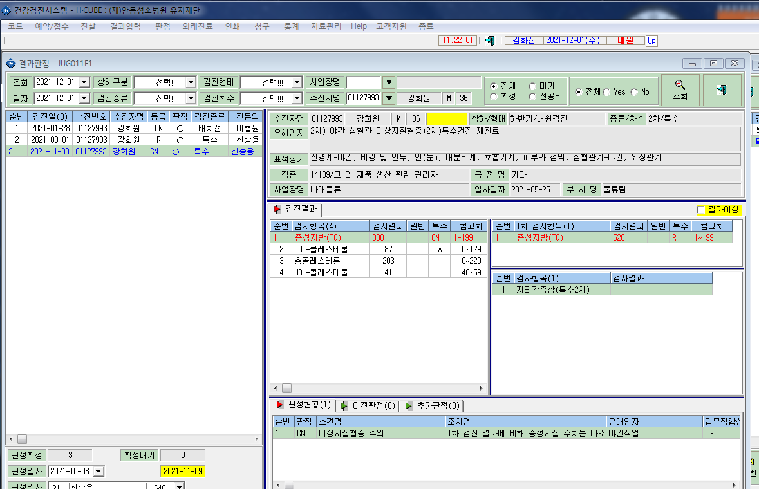
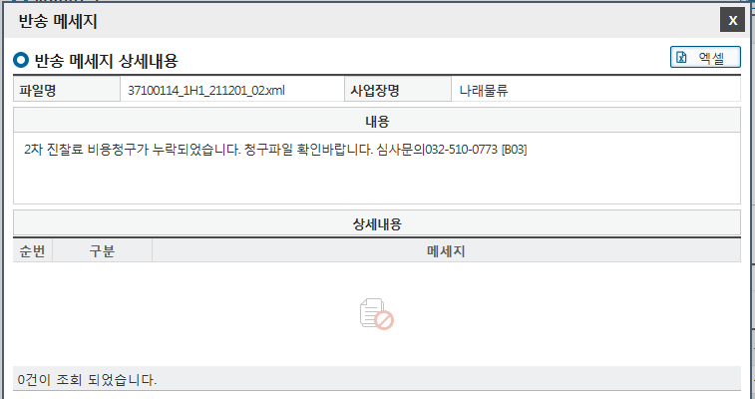
* 사업장 나래물류(강희원, 국고지원대상) K2B 전송시 2차진찰료가 누락되었다고 반송이됩니다. 확인부탁드립니다.

